マニュアル
工事管理シート記入マニュアル
【使用目的】
 | 工事情報入力シート及び資産数量・単位記入シートへ積算情報を入力することで、ATSへのアップロード用データを自動生成します。

 | 工事管理シート構成
1
2
3
4

インプットシート
アウトプットシート

着色セルに、工事費用内訳
データを入力して下さい。
アップロードシートにて、
ボタン「最新の情報に更新」押下により、入力情報が集計・加工され、
ボタン「TEXTファイル生成」押下により、アップロードファイルが生成されます。
 | データ入力フロー

1
2
3
 |  |  | 工事情報入力シート |  | 資産数量・単位記入シート | 建仮精算アップロード
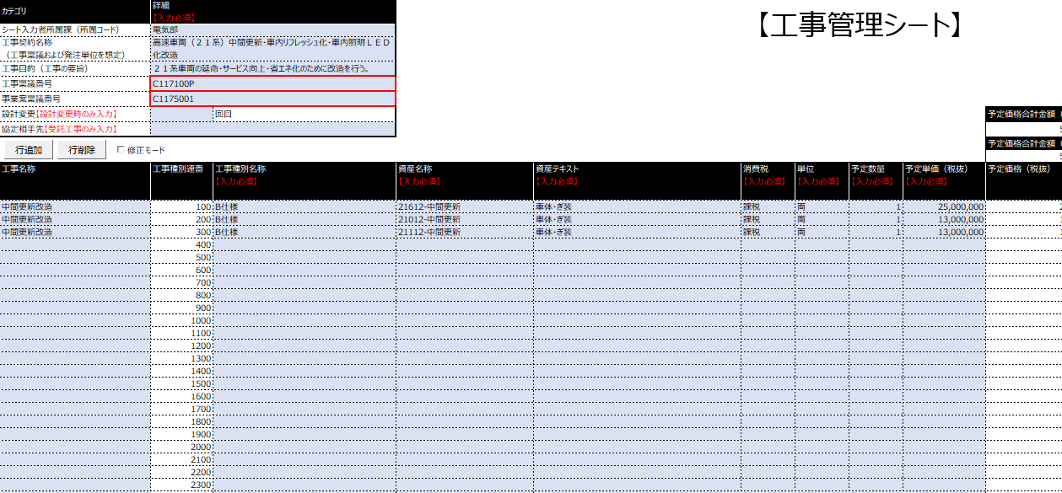

4
 |  |  |  |  |  | 工事種別情報アップロード

データのインプット
データのアウトプット

【操作手順目次】
 | 1 工事種別アップロード
 |  | 1.1 予定価格のアップロード
 |  | 1.2 契約価格のアップロード
 |  | 1.3 設計変更のアップロード
 |  | 1.4 アップロード内容の修正
 | 2 建仮精算アップロード
 | 3 マスタシートの自動更新

【操作手順】
 | 1 工事種別アップロード
 |  | 1.1 予定価格のアップロード
 |  |  | 手順1. | シート①「工事情報入力シート」にて、「工事内訳書」の記載内容と対応する項目を記入します。

コード管理されている情報は、
コード値を入力して下さい。
名称はコードを入力すると
自動的に表示されます。

着色セルへデータを入力してください。
（未着色セルは入力不可になっています）

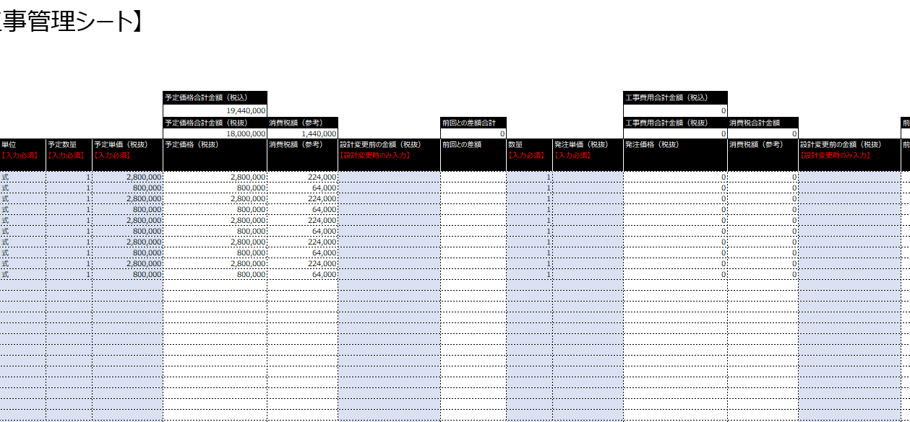

予定数量、予定単価を入力し、発注単価はブランクにします。
※発注数量は予定価格のアップロードでも必須なので予定数量と同じ内容を入力します。

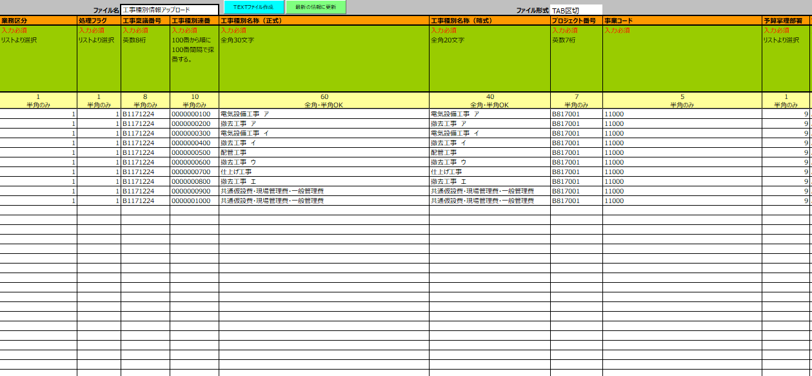
 |  |  | 手順2. | シート④「工事種別情報アップロード」にて、ボタン「最新の情報に更新」押下により、入力情報がアップロードファイルの形式に集計・加工され、
 |  |  |  | ボタン「TEXTファイル作成」押下により、アップロードファイルが生成されます。

ボタン「最新の情報に更新」、「TEXTファイル生成」を順番に押下します。
※処理フラグ「1」（登録）のアップロードファイルが生成されます。

 |  | 1.2 契約価格のアップロード
 |  |  | 手順1. | シート①「工事情報入力シート」にて、入札によって決定された契約金額を記入します。
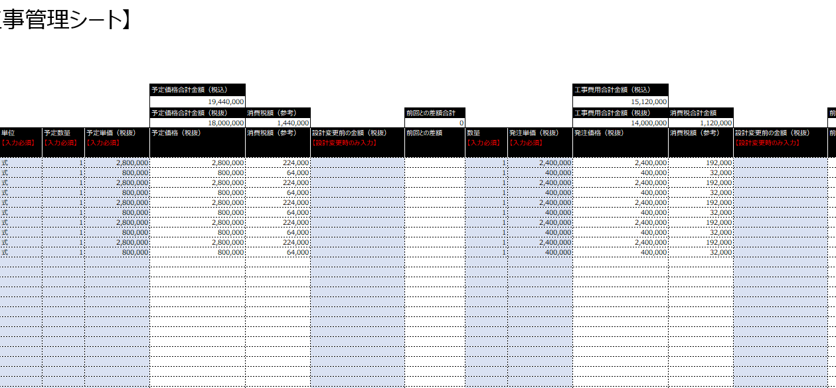

発注単価を入力します。


 |  |  | 手順2. | シート④「工事種別情報アップロード」にて、ボタン「最新の情報に更新」押下により、入力情報がアップロードファイルの形式に集計・加工され、
 |  |  |  | ボタン「TEXTファイル作成」押下により、アップロードファイルが生成されます。

ボタン「最新の情報に更新」、「TEXTファイル生成」を順番に押下します。
※処理フラグ「2」（変更）のアップロードファイルが生成されます。

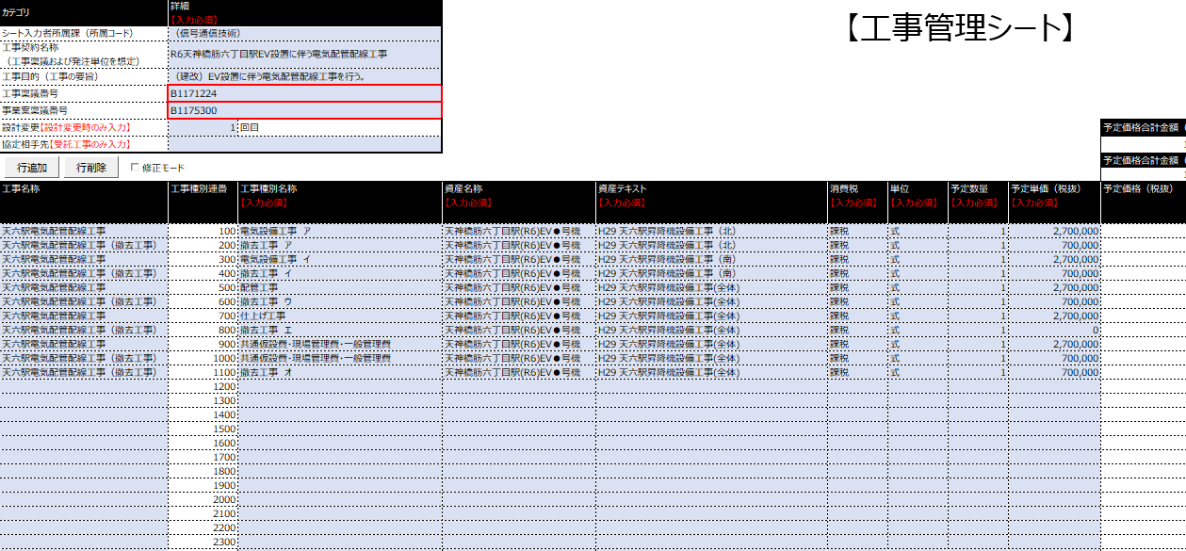
 |  | 1.3 設計変更のアップロード
 |  |  | 手順1. | シート①「工事情報入力シート」にて、設計変更の回数を変更します。

設計変更回数を変更します。

 |  |  | 手順2. | 前回の「発注価格（税抜）」を「設計変更前の金額（税抜）」へ貼付し、
 |  |  |  | 今回の入札によって決定された契約金額を「発注単価（税抜）」へ記入します。

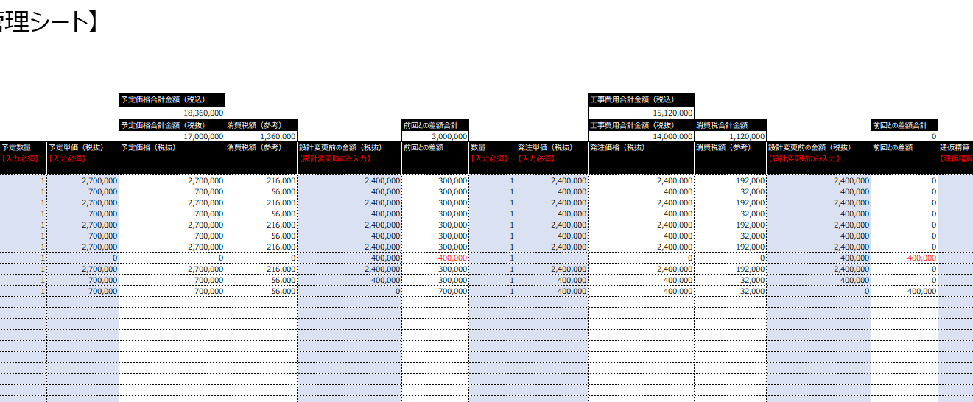

「設計変更前の金額（税抜）」へ
前回の「発注価格（税抜）」を貼付します。

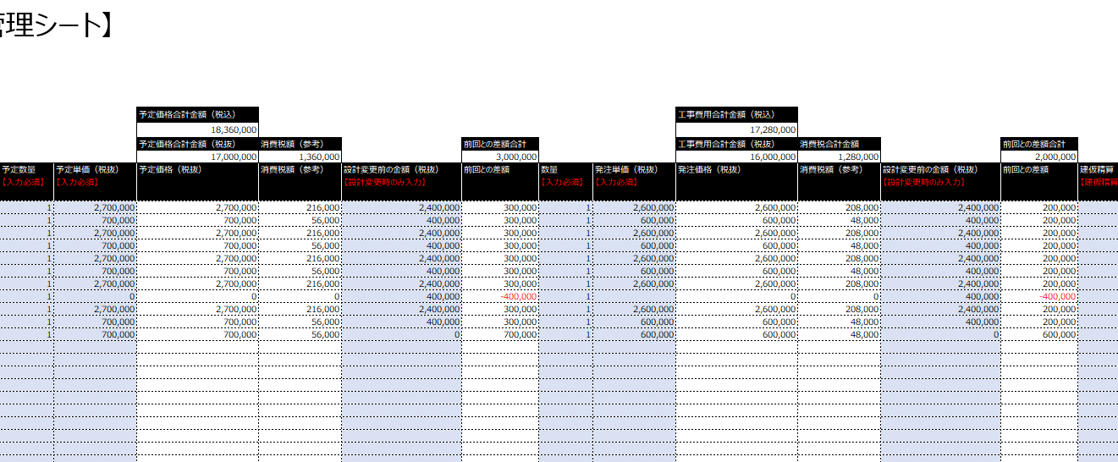

設計変更後の「発注単価（税抜）」を入力します。

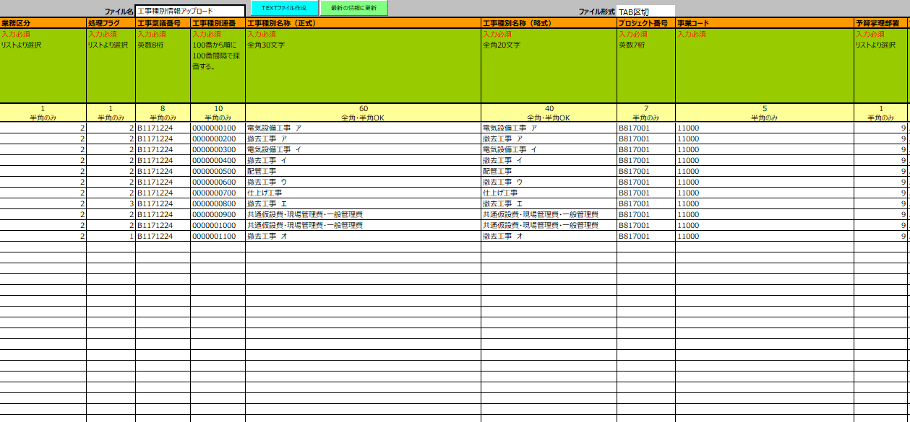
 |  |  | 手順3. | シート④「工事種別情報アップロード」にて、ボタン「最新の情報に更新」押下により、入力情報がアップロードファイルの形式に集計・加工され、
 |  |  |  | ボタン「TEXTファイル作成」押下により、アップロードファイルが生成されます。

ボタン「最新の情報に更新」、「TEXTファイル生成」を順番に押下します。
※設計変更時の処理フラグ決定についてはシート「工事管理シート説明資料」を参照。

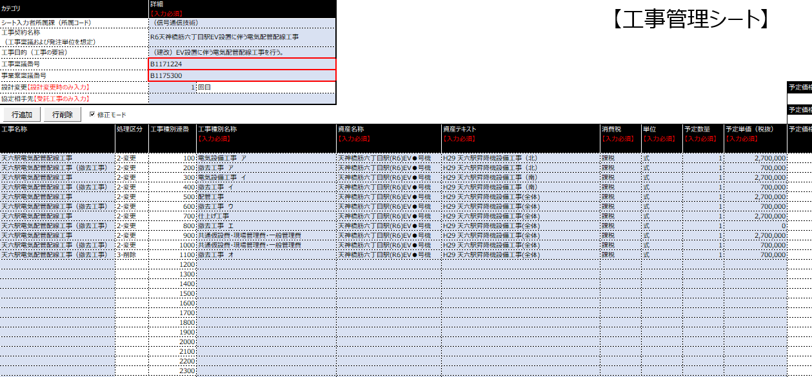
 |  | 1.4 アップロード内容の修正
 |  |  | 手順1. | 工事管理シートの入力ミスなど、設計変更以外でアップロード内容に修正の必要が生じた場合、処理区分を手動で設定し、
 |  |  |  | 修正用のアップロードファイルを生成します。

「修正モード」にチェックすることで、処理区分の列が表示されます。

変更が必要な行は「変更」、
削除が必要な行は「削除」を設定します。ERP上に削除履歴が残ります。


 |  |  | 手順2. | 行の追加が必要な場合、不要な行が生じた場合、ボタン「行追加」、「行削除」を押下して下さい。

ボタン「行追加」は、選択している行の下に工事種別連番を+1した行を追加します。
ボタン「行削除」は、選択している行を削除します。

 | 2 建仮精算アップロード
 |  |  | 手順1. | シート①「工事情報入力シート」にて、資産となる各工事種別に対し、今回の建仮精算金額を「建仮精算」へ記入します。
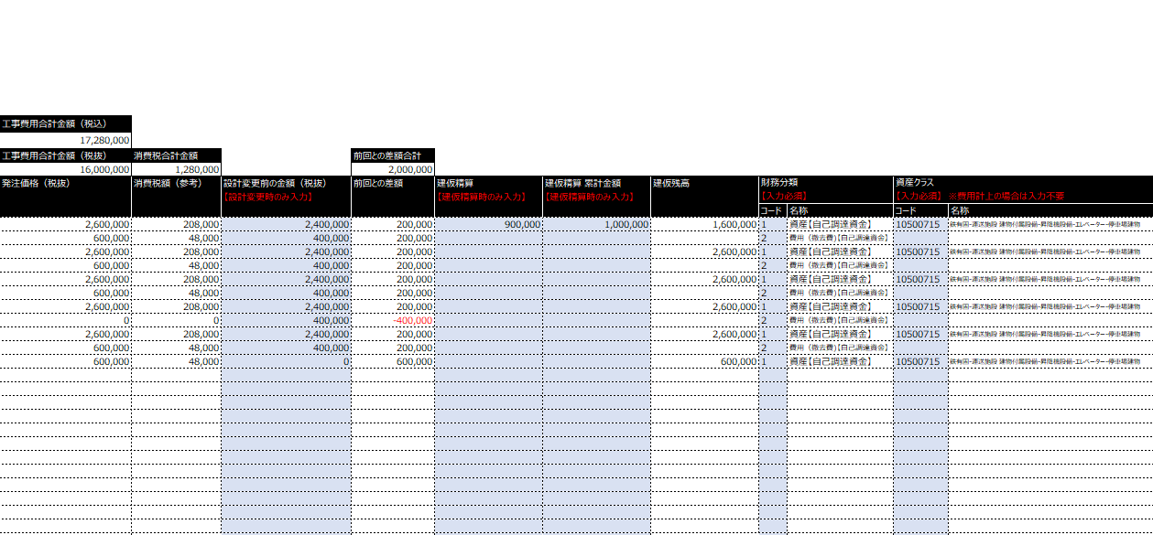

前回の「建仮精算金額」が残っている場合は、
「建仮精算 累計金額」の列へ加算します。



今回の「建仮精算金額」を入力します。

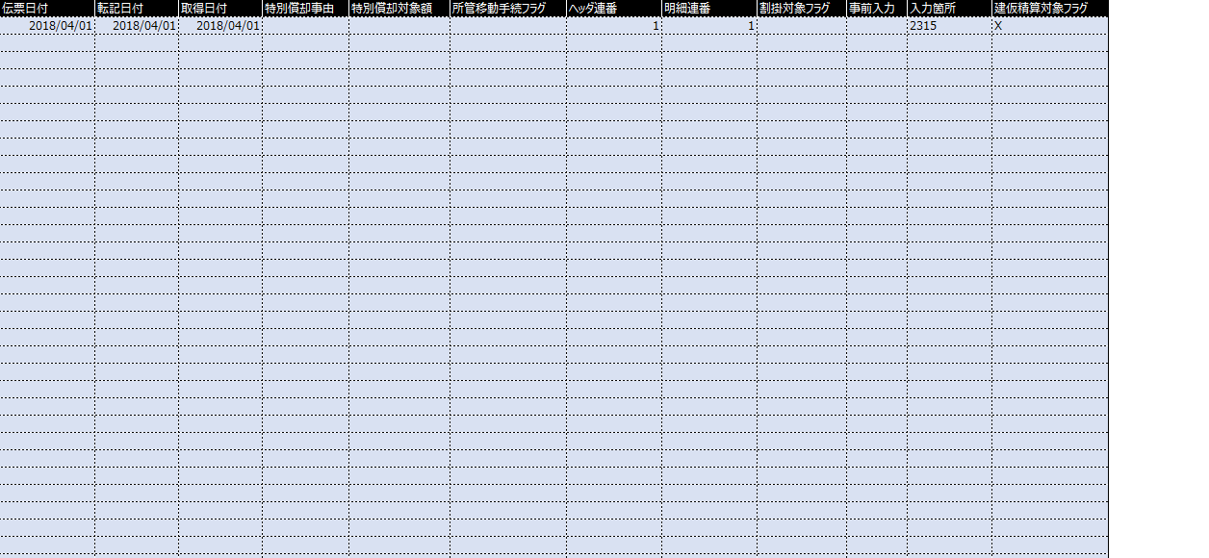
 |  |  | 手順2. | シート②「資産数量・単位記入シート」にて、各資産に対し、今回の建仮精算の内容と対応する項目を記入します。

アップロードファイル作成対象に"X"を入力します。

着色セルへデータを入力してください。
（未着色セルは入力不可になっています）

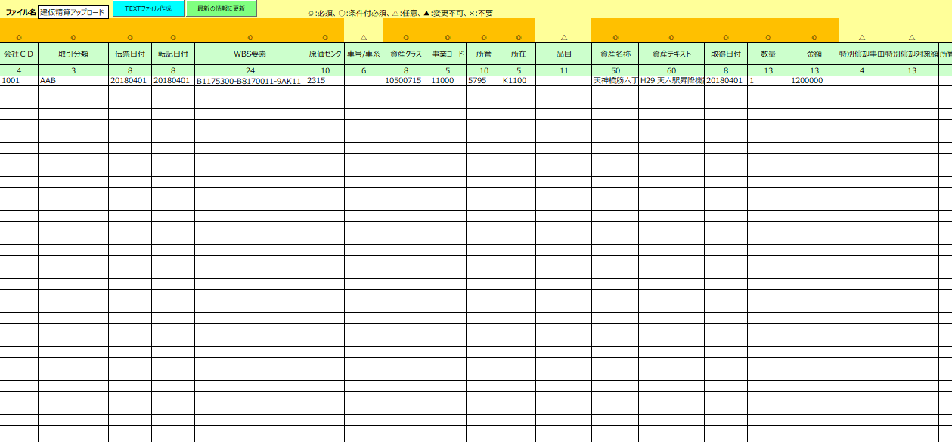
 |  |  | 手順3. | シート③「建仮精算アップロード」にて、ボタン「最新の情報に更新」押下により、入力情報がアップロードファイルの形式に集計・加工され、
 |  |  |  | ボタン「TEXTファイル作成」押下により、アップロードファイルが生成されます。

ボタン「最新の情報に更新」、「TEXTファイル生成」を順番に押下し、
アップロードファイルを生成します。

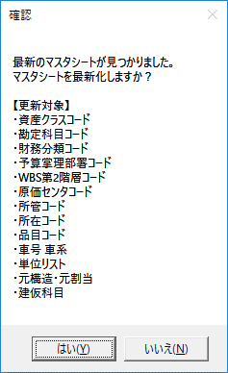
 | 3 マスタシートの自動更新
 |  |  | 手順1. | 工事管理シートの各マスタシートは、ファイルオープン時にサーバ上の最新ファイルと比較され、
 |  |  |  | 更新がある場合は、以下のポップアップが表示されますので、「はい」を選択することで自動的に更新されます。

 |  |  | 手順2. | シート「メンテナンス方法」にて、最新ファイルを格納するための「サーバファイルパス」、「サーバファイル名」、「最新化チェックフラグ」を設定できます。
 |  |  |  | 過去の案件などで工事管理シートの変更予定がなく、作成時点のマスタシートを保持しておきたいような場合には、
 |  |  |  | 「マスタシート最新化チェックフラグ」をブランクに設定することで、自動更新されないように設定できます。

工事情報入力シート
【工事管理シート】
カテゴリ | 詳細 【入力必須】
シート入力者所属課（所属コード）
工事契約名称 （工事稟議および発注単位を想定）
工事目的（工事の要旨）
工事稟議番号
事業案稟議番号
設計変更【設計変更時のみ入力】 |  | 回目 |  |  |  |  |  |  | 予定価格合計金額（税込） |  |  |  |  |  | 工事費用合計金額（税込）
協定相手先【受託工事のみ入力】 |  |  |  |  |  |  |  |  | 0 |  |  |  |  |  | 0
 |  |  |  |  |  |  |  |  | 予定価格合計金額（税抜） | 消費税合計金額 |  | 前回との差額合計 |  |  | 工事費用合計金額（税抜） | 消費税合計金額 |  | 前回との差額合計
 |  |  |  |  |  |  |  |  | 0 | 0 | 0 | 0 |  |  | 0 | 0 | 0 | 0
工事名称 | 工事種別連番 | 工事種別名称 | 資産名称 | 資産テキスト | 消費税 | 単位 | 予定数量 | 予定単価（税抜） | 予定価格（税抜） | 消費税額（参考） | 設計変更前の金額（税抜） | 前回との差額 | 数量 | 発注単価（税抜） | 発注価格（税抜） | 消費税額（参考） | 設計変更前の金額（税抜） | 前回との差額 | 建仮精算 | 建仮精算 累計金額 | 建仮残高 | 財務分類 |  | 資産クラス |  | 勘定科目 |  | プロジェクトコード | 予算掌理部署 |  | WBS第2階層コード |  | WBS_LV3 | 原価センタ |  | 施工部 |  | 事業コード |  | 所管 |  | 所在 |  | 品目 |  | 車号 | 価格 変更可 | 備考
 |  | 【入力必須】 | 【入力必須】 | 【入力必須】 | 【入力必須】 | 【入力必須】 | 【入力必須】 | 【入力必須】 |  |  | 【設計変更時のみ入力】 |  | 【入力必須】 | 【入力必須】 |  |  | 【設計変更時のみ入力】 |  | 【建仮精算時のみ入力】 | 【建仮精算時のみ入力】 |  | 【入力必須】 |  | 【入力必須】 ※費用計上の場合は入力不要 |  | 【入力必須】 |  | 【入力必須】 | 【入力必須】 |  | 【入力必須】 |  |  | 【入力必須】 |  | 【資産のみ入力】 |  | 【入力必須】 |  | 【入力必須】 |  | 【入力必須】
 |  |  |  |  |  |  |  |  |  |  |  |  |  |  |  |  |  |  |  |  |  | コード | 名称 | コード | 名称 | コード | 名称 |  | コード | 名称 | コード | 名称 |  | コード | 名称 | コード | 名称 | コード | 名称 | コード | 名称 | コード | 名称 | コード | 名称 |  |  |  | 集計キー | 集計グループ | 公営設監
 | 100 |  |  |  |  |  |  |  |  |  |  |  |  |  |  |  |  |  |  |  |  |  |  |  |  |  |  |  |  |  |  |  |  |  |  |  |  |  |  |  |  |  |  |  |  |  | X |  | -100 | #N/A | 0
 | 200 |  |  |  |  |  |  |  |  |  |  |  |  |  |  |  |  |  |  |  |  |  |  |  |  |  |  |  |  |  |  |  |  |  |  |  |  |  |  |  |  |  |  |  |  |  | X |  | -200 | #N/A | 0
 | 300 |  |  |  |  |  |  |  |  |  |  |  |  |  |  |  |  |  |  |  |  |  |  |  |  |  |  |  |  |  |  |  |  |  |  |  |  |  |  |  |  |  |  |  |  |  | X |  | -300 | #N/A | 0
 | 400 |  |  |  |  |  |  |  |  |  |  |  |  |  |  |  |  |  |  |  |  |  |  |  |  |  |  |  |  |  |  |  |  |  |  |  |  |  |  |  |  |  |  |  |  |  | X |  | -400 | #N/A | 0
 | 500 |  |  |  |  |  |  |  |  |  |  |  |  |  |  |  |  |  |  |  |  |  |  |  |  |  |  |  |  |  |  |  |  |  |  |  |  |  |  |  |  |  |  |  |  |  | X |  | -500 | #N/A | 0
 | 600 |  |  |  |  |  |  |  |  |  |  |  |  |  |  |  |  |  |  |  |  |  |  |  |  |  |  |  |  |  |  |  |  |  |  |  |  |  |  |  |  |  |  |  |  |  | X |  | -600 | #N/A | 0
 | 700 |  |  |  |  |  |  |  |  |  |  |  |  |  |  |  |  |  |  |  |  |  |  |  |  |  |  |  |  |  |  |  |  |  |  |  |  |  |  |  |  |  |  |  |  |  | X |  | -700 | #N/A | 0
 | 800 |  |  |  |  |  |  |  |  |  |  |  |  |  |  |  |  |  |  |  |  |  |  |  |  |  |  |  |  |  |  |  |  |  |  |  |  |  |  |  |  |  |  |  |  |  | X |  | -800 | #N/A | 0
 | 900 |  |  |  |  |  |  |  |  |  |  |  |  |  |  |  |  |  |  |  |  |  |  |  |  |  |  |  |  |  |  |  |  |  |  |  |  |  |  |  |  |  |  |  |  |  | X |  | -900 | #N/A | 0
 | 1000 |  |  |  |  |  |  |  |  |  |  |  |  |  |  |  |  |  |  |  |  |  |  |  |  |  |  |  |  |  |  |  |  |  |  |  |  |  |  |  |  |  |  |  |  |  | X |  | -1000 | #N/A | 0
 | 1100 |  |  |  |  |  |  |  |  |  |  |  |  |  |  |  |  |  |  |  |  |  |  |  |  |  |  |  |  |  |  |  |  |  |  |  |  |  |  |  |  |  |  |  |  |  | X |  | -1100 | #N/A | 0
 | 1200 |  |  |  |  |  |  |  |  |  |  |  |  |  |  |  |  |  |  |  |  |  |  |  |  |  |  |  |  |  |  |  |  |  |  |  |  |  |  |  |  |  |  |  |  |  | X |  | -1200 | #N/A | 0
 | 1300 |  |  |  |  |  |  |  |  |  |  |  |  |  |  |  |  |  |  |  |  |  |  |  |  |  |  |  |  |  |  |  |  |  |  |  |  |  |  |  |  |  |  |  |  |  | X |  | -1300 | #N/A | 0
 | 1400 |  |  |  |  |  |  |  |  |  |  |  |  |  |  |  |  |  |  |  |  |  |  |  |  |  |  |  |  |  |  |  |  |  |  |  |  |  |  |  |  |  |  |  |  |  | X |  | -1400 | #N/A | 0
 | 1500 |  |  |  |  |  |  |  |  |  |  |  |  |  |  |  |  |  |  |  |  |  |  |  |  |  |  |  |  |  |  |  |  |  |  |  |  |  |  |  |  |  |  |  |  |  | X |  | -1500 | #N/A | 0
 | 1600 |  |  |  |  |  |  |  |  |  |  |  |  |  |  |  |  |  |  |  |  |  |  |  |  |  |  |  |  |  |  |  |  |  |  |  |  |  |  |  |  |  |  |  |  |  | X |  | -1600 | #N/A | 0
 | 1700 |  |  |  |  |  |  |  |  |  |  |  |  |  |  |  |  |  |  |  |  |  |  |  |  |  |  |  |  |  |  |  |  |  |  |  |  |  |  |  |  |  |  |  |  |  | X |  | -1700 | #N/A | 0
 | 1800 |  |  |  |  |  |  |  |  |  |  |  |  |  |  |  |  |  |  |  |  |  |  |  |  |  |  |  |  |  |  |  |  |  |  |  |  |  |  |  |  |  |  |  |  |  | X |  | -1800 | #N/A | 0
 | 1900 |  |  |  |  |  |  |  |  |  |  |  |  |  |  |  |  |  |  |  |  |  |  |  |  |  |  |  |  |  |  |  |  |  |  |  |  |  |  |  |  |  |  |  |  |  | X |  | -1900 | #N/A | 0
 | 2000 |  |  |  |  |  |  |  |  |  |  |  |  |  |  |  |  |  |  |  |  |  |  |  |  |  |  |  |  |  |  |  |  |  |  |  |  |  |  |  |  |  |  |  |  |  | X |  | -2000 | #N/A | 0
 | 2100 |  |  |  |  |  |  |  |  |  |  |  |  |  |  |  |  |  |  |  |  |  |  |  |  |  |  |  |  |  |  |  |  |  |  |  |  |  |  |  |  |  |  |  |  |  | X |  | -2100 | #N/A | 0
 | 2200 |  |  |  |  |  |  |  |  |  |  |  |  |  |  |  |  |  |  |  |  |  |  |  |  |  |  |  |  |  |  |  |  |  |  |  |  |  |  |  |  |  |  |  |  |  | X |  | -2200 | #N/A | 0
 | 2300 |  |  |  |  |  |  |  |  |  |  |  |  |  |  |  |  |  |  |  |  |  |  |  |  |  |  |  |  |  |  |  |  |  |  |  |  |  |  |  |  |  |  |  |  |  | X |  | -2300 | #N/A | 0
 | 2400 |  |  |  |  |  |  |  |  |  |  |  |  |  |  |  |  |  |  |  |  |  |  |  |  |  |  |  |  |  |  |  |  |  |  |  |  |  |  |  |  |  |  |  |  |  | X |  | -2400 | #N/A | 0
 | 2500 |  |  |  |  |  |  |  |  |  |  |  |  |  |  |  |  |  |  |  |  |  |  |  |  |  |  |  |  |  |  |  |  |  |  |  |  |  |  |  |  |  |  |  |  |  | X |  | -2500 | #N/A | 0
 | 2600 |  |  |  |  |  |  |  |  |  |  |  |  |  |  |  |  |  |  |  |  |  |  |  |  |  |  |  |  |  |  |  |  |  |  |  |  |  |  |  |  |  |  |  |  |  | X |  | -2600 | #N/A | 0
 | 2700 |  |  |  |  |  |  |  |  |  |  |  |  |  |  |  |  |  |  |  |  |  |  |  |  |  |  |  |  |  |  |  |  |  |  |  |  |  |  |  |  |  |  |  |  |  | X |  | -2700 | #N/A | 0
 | 2800 |  |  |  |  |  |  |  |  |  |  |  |  |  |  |  |  |  |  |  |  |  |  |  |  |  |  |  |  |  |  |  |  |  |  |  |  |  |  |  |  |  |  |  |  |  | X |  | -2800 | #N/A | 0
 | 2900 |  |  |  |  |  |  |  |  |  |  |  |  |  |  |  |  |  |  |  |  |  |  |  |  |  |  |  |  |  |  |  |  |  |  |  |  |  |  |  |  |  |  |  |  |  | X |  | -2900 | #N/A | 0
 | 3000 |  |  |  |  |  |  |  |  |  |  |  |  |  |  |  |  |  |  |  |  |  |  |  |  |  |  |  |  |  |  |  |  |  |  |  |  |  |  |  |  |  |  |  |  |  | X |  | -3000 | #N/A | 0
 | 3100 |  |  |  |  |  |  |  |  |  |  |  |  |  |  |  |  |  |  |  |  |  |  |  |  |  |  |  |  |  |  |  |  |  |  |  |  |  |  |  |  |  |  |  |  |  | X |  | -3100 | #N/A | 0
 | 3200 |  |  |  |  |  |  |  |  |  |  |  |  |  |  |  |  |  |  |  |  |  |  |  |  |  |  |  |  |  |  |  |  |  |  |  |  |  |  |  |  |  |  |  |  |  | X |  | -3200 | #N/A | 0
 | 3300 |  |  |  |  |  |  |  |  |  |  |  |  |  |  |  |  |  |  |  |  |  |  |  |  |  |  |  |  |  |  |  |  |  |  |  |  |  |  |  |  |  |  |  |  |  | X |  | -3300 | #N/A | 0
 | 3400 |  |  |  |  |  |  |  |  |  |  |  |  |  |  |  |  |  |  |  |  |  |  |  |  |  |  |  |  |  |  |  |  |  |  |  |  |  |  |  |  |  |  |  |  |  | X |  | -3400 | #N/A | 0
 | 3500 |  |  |  |  |  |  |  |  |  |  |  |  |  |  |  |  |  |  |  |  |  |  |  |  |  |  |  |  |  |  |  |  |  |  |  |  |  |  |  |  |  |  |  |  |  | X |  | -3500 | #N/A | 0
 | 3600 |  |  |  |  |  |  |  |  |  |  |  |  |  |  |  |  |  |  |  |  |  |  |  |  |  |  |  |  |  |  |  |  |  |  |  |  |  |  |  |  |  |  |  |  |  | X |  | -3600 | #N/A | 0
 | 3700 |  |  |  |  |  |  |  |  |  |  |  |  |  |  |  |  |  |  |  |  |  |  |  |  |  |  |  |  |  |  |  |  |  |  |  |  |  |  |  |  |  |  |  |  |  | X |  | -3700 | #N/A | 0
 | 3800 |  |  |  |  |  |  |  |  |  |  |  |  |  |  |  |  |  |  |  |  |  |  |  |  |  |  |  |  |  |  |  |  |  |  |  |  |  |  |  |  |  |  |  |  |  | X |  | -3800 | #N/A | 0
 | 3900 |  |  |  |  |  |  |  |  |  |  |  |  |  |  |  |  |  |  |  |  |  |  |  |  |  |  |  |  |  |  |  |  |  |  |  |  |  |  |  |  |  |  |  |  |  | X |  | -3900 | #N/A | 0
 | 4000 |  |  |  |  |  |  |  |  |  |  |  |  |  |  |  |  |  |  |  |  |  |  |  |  |  |  |  |  |  |  |  |  |  |  |  |  |  |  |  |  |  |  |  |  |  | X |  | -4000 | #N/A | 0
 | 4100 |  |  |  |  |  |  |  |  |  |  |  |  |  |  |  |  |  |  |  |  |  |  |  |  |  |  |  |  |  |  |  |  |  |  |  |  |  |  |  |  |  |  |  |  |  | X |  | -4100 | #N/A | 0
 | 4200 |  |  |  |  |  |  |  |  |  |  |  |  |  |  |  |  |  |  |  |  |  |  |  |  |  |  |  |  |  |  |  |  |  |  |  |  |  |  |  |  |  |  |  |  |  | X |  | -4200 | #N/A | 0
 | 4300 |  |  |  |  |  |  |  |  |  |  |  |  |  |  |  |  |  |  |  |  |  |  |  |  |  |  |  |  |  |  |  |  |  |  |  |  |  |  |  |  |  |  |  |  |  | X |  | -4300 | #N/A | 0
 | 4400 |  |  |  |  |  |  |  |  |  |  |  |  |  |  |  |  |  |  |  |  |  |  |  |  |  |  |  |  |  |  |  |  |  |  |  |  |  |  |  |  |  |  |  |  |  | X |  | -4400 | #N/A | 0
 | 4500 |  |  |  |  |  |  |  |  |  |  |  |  |  |  |  |  |  |  |  |  |  |  |  |  |  |  |  |  |  |  |  |  |  |  |  |  |  |  |  |  |  |  |  |  |  | X |  | -4500 | #N/A | 0
 | 4600 |  |  |  |  |  |  |  |  |  |  |  |  |  |  |  |  |  |  |  |  |  |  |  |  |  |  |  |  |  |  |  |  |  |  |  |  |  |  |  |  |  |  |  |  |  | X |  | -4600 | #N/A | 0
 | 4700 |  |  |  |  |  |  |  |  |  |  |  |  |  |  |  |  |  |  |  |  |  |  |  |  |  |  |  |  |  |  |  |  |  |  |  |  |  |  |  |  |  |  |  |  |  | X |  | -4700 | #N/A | 0
 | 4800 |  |  |  |  |  |  |  |  |  |  |  |  |  |  |  |  |  |  |  |  |  |  |  |  |  |  |  |  |  |  |  |  |  |  |  |  |  |  |  |  |  |  |  |  |  | X |  | -4800 | #N/A | 0
 | 4900 |  |  |  |  |  |  |  |  |  |  |  |  |  |  |  |  |  |  |  |  |  |  |  |  |  |  |  |  |  |  |  |  |  |  |  |  |  |  |  |  |  |  |  |  |  | X |  | -4900 | #N/A | 0
 | 5000 |  |  |  |  |  |  |  |  |  |  |  |  |  |  |  |  |  |  |  |  |  |  |  |  |  |  |  |  |  |  |  |  |  |  |  |  |  |  |  |  |  |  |  |  |  | X |  | -5000 | #N/A | 0
 | 5100 |  |  |  |  |  |  |  |  |  |  |  |  |  |  |  |  |  |  |  |  |  |  |  |  |  |  |  |  |  |  |  |  |  |  |  |  |  |  |  |  |  |  |  |  |  | X |  | -5100 | #N/A | 0
 | 5200 |  |  |  |  |  |  |  |  |  |  |  |  |  |  |  |  |  |  |  |  |  |  |  |  |  |  |  |  |  |  |  |  |  |  |  |  |  |  |  |  |  |  |  |  |  | X |  | -5200 | #N/A | 0
 | 5300 |  |  |  |  |  |  |  |  |  |  |  |  |  |  |  |  |  |  |  |  |  |  |  |  |  |  |  |  |  |  |  |  |  |  |  |  |  |  |  |  |  |  |  |  |  | X |  | -5300 | #N/A | 0
 | 5400 |  |  |  |  |  |  |  |  |  |  |  |  |  |  |  |  |  |  |  |  |  |  |  |  |  |  |  |  |  |  |  |  |  |  |  |  |  |  |  |  |  |  |  |  |  | X |  | -5400 | #N/A | 0
 | 5500 |  |  |  |  |  |  |  |  |  |  |  |  |  |  |  |  |  |  |  |  |  |  |  |  |  |  |  |  |  |  |  |  |  |  |  |  |  |  |  |  |  |  |  |  |  | X |  | -5500 | #N/A | 0
 | 5600 |  |  |  |  |  |  |  |  |  |  |  |  |  |  |  |  |  |  |  |  |  |  |  |  |  |  |  |  |  |  |  |  |  |  |  |  |  |  |  |  |  |  |  |  |  | X |  | -5600 | #N/A | 0
 | 5700 |  |  |  |  |  |  |  |  |  |  |  |  |  |  |  |  |  |  |  |  |  |  |  |  |  |  |  |  |  |  |  |  |  |  |  |  |  |  |  |  |  |  |  |  |  | X |  | -5700 | #N/A | 0
 | 5800 |  |  |  |  |  |  |  |  |  |  |  |  |  |  |  |  |  |  |  |  |  |  |  |  |  |  |  |  |  |  |  |  |  |  |  |  |  |  |  |  |  |  |  |  |  | X |  | -5800 | #N/A | 0
 | 5900 |  |  |  |  |  |  |  |  |  |  |  |  |  |  |  |  |  |  |  |  |  |  |  |  |  |  |  |  |  |  |  |  |  |  |  |  |  |  |  |  |  |  |  |  |  | X |  | -5900 | #N/A | 0
 | 6000 |  |  |  |  |  |  |  |  |  |  |  |  |  |  |  |  |  |  |  |  |  |  |  |  |  |  |  |  |  |  |  |  |  |  |  |  |  |  |  |  |  |  |  |  |  | X |  | -6000 | #N/A | 0
 | 6100 |  |  |  |  |  |  |  |  |  |  |  |  |  |  |  |  |  |  |  |  |  |  |  |  |  |  |  |  |  |  |  |  |  |  |  |  |  |  |  |  |  |  |  |  |  | X |  | -6100 | #N/A | 0
 | 6200 |  |  |  |  |  |  |  |  |  |  |  |  |  |  |  |  |  |  |  |  |  |  |  |  |  |  |  |  |  |  |  |  |  |  |  |  |  |  |  |  |  |  |  |  |  | X |  | -6200 | #N/A | 0
 | 6300 |  |  |  |  |  |  |  |  |  |  |  |  |  |  |  |  |  |  |  |  |  |  |  |  |  |  |  |  |  |  |  |  |  |  |  |  |  |  |  |  |  |  |  |  |  | X |  | -6300 | #N/A | 0
 | 6400 |  |  |  |  |  |  |  |  |  |  |  |  |  |  |  |  |  |  |  |  |  |  |  |  |  |  |  |  |  |  |  |  |  |  |  |  |  |  |  |  |  |  |  |  |  | X |  | -6400 | #N/A | 0
 | 6500 |  |  |  |  |  |  |  |  |  |  |  |  |  |  |  |  |  |  |  |  |  |  |  |  |  |  |  |  |  |  |  |  |  |  |  |  |  |  |  |  |  |  |  |  |  | X |  | -6500 | #N/A | 0
 | 6600 |  |  |  |  |  |  |  |  |  |  |  |  |  |  |  |  |  |  |  |  |  |  |  |  |  |  |  |  |  |  |  |  |  |  |  |  |  |  |  |  |  |  |  |  |  | X |  | -6600 | #N/A | 0
 | 6700 |  |  |  |  |  |  |  |  |  |  |  |  |  |  |  |  |  |  |  |  |  |  |  |  |  |  |  |  |  |  |  |  |  |  |  |  |  |  |  |  |  |  |  |  |  | X |  | -6700 | #N/A | 0
 | 6800 |  |  |  |  |  |  |  |  |  |  |  |  |  |  |  |  |  |  |  |  |  |  |  |  |  |  |  |  |  |  |  |  |  |  |  |  |  |  |  |  |  |  |  |  |  | X |  | -6800 | #N/A | 0
 | 6900 |  |  |  |  |  |  |  |  |  |  |  |  |  |  |  |  |  |  |  |  |  |  |  |  |  |  |  |  |  |  |  |  |  |  |  |  |  |  |  |  |  |  |  |  |  | X |  | -6900 | #N/A | 0
 | 7000 |  |  |  |  |  |  |  |  |  |  |  |  |  |  |  |  |  |  |  |  |  |  |  |  |  |  |  |  |  |  |  |  |  |  |  |  |  |  |  |  |  |  |  |  |  | X |  | -7000 | #N/A | 0
 | 7100 |  |  |  |  |  |  |  |  |  |  |  |  |  |  |  |  |  |  |  |  |  |  |  |  |  |  |  |  |  |  |  |  |  |  |  |  |  |  |  |  |  |  |  |  |  | X |  | -7100 | #N/A | 0
 | 7200 |  |  |  |  |  |  |  |  |  |  |  |  |  |  |  |  |  |  |  |  |  |  |  |  |  |  |  |  |  |  |  |  |  |  |  |  |  |  |  |  |  |  |  |  |  | X |  | -7200 | #N/A | 0
 | 7300 |  |  |  |  |  |  |  |  |  |  |  |  |  |  |  |  |  |  |  |  |  |  |  |  |  |  |  |  |  |  |  |  |  |  |  |  |  |  |  |  |  |  |  |  |  | X |  | -7300 | #N/A | 0
 | 7400 |  |  |  |  |  |  |  |  |  |  |  |  |  |  |  |  |  |  |  |  |  |  |  |  |  |  |  |  |  |  |  |  |  |  |  |  |  |  |  |  |  |  |  |  |  | X |  | -7400 | #N/A | 0
 | 7500 |  |  |  |  |  |  |  |  |  |  |  |  |  |  |  |  |  |  |  |  |  |  |  |  |  |  |  |  |  |  |  |  |  |  |  |  |  |  |  |  |  |  |  |  |  | X |  | -7500 | #N/A | 0
 | 7600 |  |  |  |  |  |  |  |  |  |  |  |  |  |  |  |  |  |  |  |  |  |  |  |  |  |  |  |  |  |  |  |  |  |  |  |  |  |  |  |  |  |  |  |  |  | X |  | -7600 | #N/A | 0
 | 7700 |  |  |  |  |  |  |  |  |  |  |  |  |  |  |  |  |  |  |  |  |  |  |  |  |  |  |  |  |  |  |  |  |  |  |  |  |  |  |  |  |  |  |  |  |  | X |  | -7700 | #N/A | 0
 | 7800 |  |  |  |  |  |  |  |  |  |  |  |  |  |  |  |  |  |  |  |  |  |  |  |  |  |  |  |  |  |  |  |  |  |  |  |  |  |  |  |  |  |  |  |  |  | X |  | -7800 | #N/A | 0
 | 7900 |  |  |  |  |  |  |  |  |  |  |  |  |  |  |  |  |  |  |  |  |  |  |  |  |  |  |  |  |  |  |  |  |  |  |  |  |  |  |  |  |  |  |  |  |  | X |  | -7900 | #N/A | 0
 | 8000 |  |  |  |  |  |  |  |  |  |  |  |  |  |  |  |  |  |  |  |  |  |  |  |  |  |  |  |  |  |  |  |  |  |  |  |  |  |  |  |  |  |  |  |  |  | X |  | -8000 | #N/A | 0
 | 8100 |  |  |  |  |  |  |  |  |  |  |  |  |  |  |  |  |  |  |  |  |  |  |  |  |  |  |  |  |  |  |  |  |  |  |  |  |  |  |  |  |  |  |  |  |  | X |  | -8100 | #N/A | 0
 | 8200 |  |  |  |  |  |  |  |  |  |  |  |  |  |  |  |  |  |  |  |  |  |  |  |  |  |  |  |  |  |  |  |  |  |  |  |  |  |  |  |  |  |  |  |  |  | X |  | -8200 | #N/A | 0
 | 8300 |  |  |  |  |  |  |  |  |  |  |  |  |  |  |  |  |  |  |  |  |  |  |  |  |  |  |  |  |  |  |  |  |  |  |  |  |  |  |  |  |  |  |  |  |  | X |  | -8300 | #N/A | 0
 | 8400 |  |  |  |  |  |  |  |  |  |  |  |  |  |  |  |  |  |  |  |  |  |  |  |  |  |  |  |  |  |  |  |  |  |  |  |  |  |  |  |  |  |  |  |  |  | X |  | -8400 | #N/A | 0
 | 8500 |  |  |  |  |  |  |  |  |  |  |  |  |  |  |  |  |  |  |  |  |  |  |  |  |  |  |  |  |  |  |  |  |  |  |  |  |  |  |  |  |  |  |  |  |  | X |  | -8500 | #N/A | 0
 | 8600 |  |  |  |  |  |  |  |  |  |  |  |  |  |  |  |  |  |  |  |  |  |  |  |  |  |  |  |  |  |  |  |  |  |  |  |  |  |  |  |  |  |  |  |  |  | X |  | -8600 | #N/A | 0
 | 8700 |  |  |  |  |  |  |  |  |  |  |  |  |  |  |  |  |  |  |  |  |  |  |  |  |  |  |  |  |  |  |  |  |  |  |  |  |  |  |  |  |  |  |  |  |  | X |  | -8700 | #N/A | 0
 | 8800 |  |  |  |  |  |  |  |  |  |  |  |  |  |  |  |  |  |  |  |  |  |  |  |  |  |  |  |  |  |  |  |  |  |  |  |  |  |  |  |  |  |  |  |  |  | X |  | -8800 | #N/A | 0
 | 8900 |  |  |  |  |  |  |  |  |  |  |  |  |  |  |  |  |  |  |  |  |  |  |  |  |  |  |  |  |  |  |  |  |  |  |  |  |  |  |  |  |  |  |  |  |  | X |  | -8900 | #N/A | 0
 | 9000 |  |  |  |  |  |  |  |  |  |  |  |  |  |  |  |  |  |  |  |  |  |  |  |  |  |  |  |  |  |  |  |  |  |  |  |  |  |  |  |  |  |  |  |  |  | X |  | -9000 | #N/A | 0
 | 9100 |  |  |  |  |  |  |  |  |  |  |  |  |  |  |  |  |  |  |  |  |  |  |  |  |  |  |  |  |  |  |  |  |  |  |  |  |  |  |  |  |  |  |  |  |  | X |  | -9100 | #N/A | 0
 | 9200 |  |  |  |  |  |  |  |  |  |  |  |  |  |  |  |  |  |  |  |  |  |  |  |  |  |  |  |  |  |  |  |  |  |  |  |  |  |  |  |  |  |  |  |  |  | X |  | -9200 | #N/A | 0
 | 9300 |  |  |  |  |  |  |  |  |  |  |  |  |  |  |  |  |  |  |  |  |  |  |  |  |  |  |  |  |  |  |  |  |  |  |  |  |  |  |  |  |  |  |  |  |  | X |  | -9300 | #N/A | 0
 | 9400 |  |  |  |  |  |  |  |  |  |  |  |  |  |  |  |  |  |  |  |  |  |  |  |  |  |  |  |  |  |  |  |  |  |  |  |  |  |  |  |  |  |  |  |  |  | X |  | -9400 | #N/A | 0
 | 9500 |  |  |  |  |  |  |  |  |  |  |  |  |  |  |  |  |  |  |  |  |  |  |  |  |  |  |  |  |  |  |  |  |  |  |  |  |  |  |  |  |  |  |  |  |  | X |  | -9500 | #N/A | 0
 | 9600 |  |  |  |  |  |  |  |  |  |  |  |  |  |  |  |  |  |  |  |  |  |  |  |  |  |  |  |  |  |  |  |  |  |  |  |  |  |  |  |  |  |  |  |  |  | X |  | -9600 | #N/A | 0
 | 9700 |  |  |  |  |  |  |  |  |  |  |  |  |  |  |  |  |  |  |  |  |  |  |  |  |  |  |  |  |  |  |  |  |  |  |  |  |  |  |  |  |  |  |  |  |  | X |  | -9700 | #N/A | 0
 | 9800 |  |  |  |  |  |  |  |  |  |  |  |  |  |  |  |  |  |  |  |  |  |  |  |  |  |  |  |  |  |  |  |  |  |  |  |  |  |  |  |  |  |  |  |  |  | X |  | -9800 | #N/A | 0
 | 9900 |  |  |  |  |  |  |  |  |  |  |  |  |  |  |  |  |  |  |  |  |  |  |  |  |  |  |  |  |  |  |  |  |  |  |  |  |  |  |  |  |  |  |  |  |  | X |  | -9900 | #N/A | 0
 | 10000 |  |  |  |  |  |  |  |  |  |  |  |  |  |  |  |  |  |  |  |  |  |  |  |  |  |  |  |  |  |  |  |  |  |  |  |  |  |  |  |  |  |  |  |  |  | X |  | -10000 | #N/A | 0
 | 10100 |  |  |  |  |  |  |  |  |  |  |  |  |  |  |  |  |  |  |  |  |  |  |  |  |  |  |  |  |  |  |  |  |  |  |  |  |  |  |  |  |  |  |  |  |  | X |  | -10100 | #N/A | 0
 | 10200 |  |  |  |  |  |  |  |  |  |  |  |  |  |  |  |  |  |  |  |  |  |  |  |  |  |  |  |  |  |  |  |  |  |  |  |  |  |  |  |  |  |  |  |  |  | X |  | -10200 | #N/A | 0
 | 10300 |  |  |  |  |  |  |  |  |  |  |  |  |  |  |  |  |  |  |  |  |  |  |  |  |  |  |  |  |  |  |  |  |  |  |  |  |  |  |  |  |  |  |  |  |  | X |  | -10300 | #N/A | 0
 | 10400 |  |  |  |  |  |  |  |  |  |  |  |  |  |  |  |  |  |  |  |  |  |  |  |  |  |  |  |  |  |  |  |  |  |  |  |  |  |  |  |  |  |  |  |  |  | X |  | -10400 | #N/A | 0
 | 10500 |  |  |  |  |  |  |  |  |  |  |  |  |  |  |  |  |  |  |  |  |  |  |  |  |  |  |  |  |  |  |  |  |  |  |  |  |  |  |  |  |  |  |  |  |  | X |  | -10500 | #N/A | 0
 | 10600 |  |  |  |  |  |  |  |  |  |  |  |  |  |  |  |  |  |  |  |  |  |  |  |  |  |  |  |  |  |  |  |  |  |  |  |  |  |  |  |  |  |  |  |  |  | X |  | -10600 | #N/A | 0
 | 10700 |  |  |  |  |  |  |  |  |  |  |  |  |  |  |  |  |  |  |  |  |  |  |  |  |  |  |  |  |  |  |  |  |  |  |  |  |  |  |  |  |  |  |  |  |  | X |  | -10700 | #N/A | 0
 | 10800 |  |  |  |  |  |  |  |  |  |  |  |  |  |  |  |  |  |  |  |  |  |  |  |  |  |  |  |  |  |  |  |  |  |  |  |  |  |  |  |  |  |  |  |  |  | X |  | -10800 | #N/A | 0
 | 10900 |  |  |  |  |  |  |  |  |  |  |  |  |  |  |  |  |  |  |  |  |  |  |  |  |  |  |  |  |  |  |  |  |  |  |  |  |  |  |  |  |  |  |  |  |  | X |  | -10900 | #N/A | 0
 | 11000 |  |  |  |  |  |  |  |  |  |  |  |  |  |  |  |  |  |  |  |  |  |  |  |  |  |  |  |  |  |  |  |  |  |  |  |  |  |  |  |  |  |  |  |  |  | X |  | -11000 | #N/A | 0
 | 11100 |  |  |  |  |  |  |  |  |  |  |  |  |  |  |  |  |  |  |  |  |  |  |  |  |  |  |  |  |  |  |  |  |  |  |  |  |  |  |  |  |  |  |  |  |  | X |  | -11100 | #N/A | 0
 | 11200 |  |  |  |  |  |  |  |  |  |  |  |  |  |  |  |  |  |  |  |  |  |  |  |  |  |  |  |  |  |  |  |  |  |  |  |  |  |  |  |  |  |  |  |  |  | X |  | -11200 | #N/A | 0
 | 11300 |  |  |  |  |  |  |  |  |  |  |  |  |  |  |  |  |  |  |  |  |  |  |  |  |  |  |  |  |  |  |  |  |  |  |  |  |  |  |  |  |  |  |  |  |  | X |  | -11300 | #N/A | 0
 | 11400 |  |  |  |  |  |  |  |  |  |  |  |  |  |  |  |  |  |  |  |  |  |  |  |  |  |  |  |  |  |  |  |  |  |  |  |  |  |  |  |  |  |  |  |  |  | X |  | -11400 | #N/A | 0
 | 11500 |  |  |  |  |  |  |  |  |  |  |  |  |  |  |  |  |  |  |  |  |  |  |  |  |  |  |  |  |  |  |  |  |  |  |  |  |  |  |  |  |  |  |  |  |  | X |  | -11500 | #N/A | 0
 | 11600 |  |  |  |  |  |  |  |  |  |  |  |  |  |  |  |  |  |  |  |  |  |  |  |  |  |  |  |  |  |  |  |  |  |  |  |  |  |  |  |  |  |  |  |  |  | X |  | -11600 | #N/A | 0
 | 11700 |  |  |  |  |  |  |  |  |  |  |  |  |  |  |  |  |  |  |  |  |  |  |  |  |  |  |  |  |  |  |  |  |  |  |  |  |  |  |  |  |  |  |  |  |  | X |  | -11700 | #N/A | 0
 | 11800 |  |  |  |  |  |  |  |  |  |  |  |  |  |  |  |  |  |  |  |  |  |  |  |  |  |  |  |  |  |  |  |  |  |  |  |  |  |  |  |  |  |  |  |  |  | X |  | -11800 | #N/A | 0
 | 11900 |  |  |  |  |  |  |  |  |  |  |  |  |  |  |  |  |  |  |  |  |  |  |  |  |  |  |  |  |  |  |  |  |  |  |  |  |  |  |  |  |  |  |  |  |  | X |  | -11900 | #N/A | 0
 | 12000 |  |  |  |  |  |  |  |  |  |  |  |  |  |  |  |  |  |  |  |  |  |  |  |  |  |  |  |  |  |  |  |  |  |  |  |  |  |  |  |  |  |  |  |  |  | X |  | -12000 | #N/A | 0
 | 12100 |  |  |  |  |  |  |  |  |  |  |  |  |  |  |  |  |  |  |  |  |  |  |  |  |  |  |  |  |  |  |  |  |  |  |  |  |  |  |  |  |  |  |  |  |  | X |  | -12100 | #N/A | 0
 | 12200 |  |  |  |  |  |  |  |  |  |  |  |  |  |  |  |  |  |  |  |  |  |  |  |  |  |  |  |  |  |  |  |  |  |  |  |  |  |  |  |  |  |  |  |  |  | X |  | -12200 | #N/A | 0
 | 12300 |  |  |  |  |  |  |  |  |  |  |  |  |  |  |  |  |  |  |  |  |  |  |  |  |  |  |  |  |  |  |  |  |  |  |  |  |  |  |  |  |  |  |  |  |  | X |  | -12300 | #N/A | 0
 | 12400 |  |  |  |  |  |  |  |  |  |  |  |  |  |  |  |  |  |  |  |  |  |  |  |  |  |  |  |  |  |  |  |  |  |  |  |  |  |  |  |  |  |  |  |  |  | X |  | -12400 | #N/A | 0
 | 12500 |  |  |  |  |  |  |  |  |  |  |  |  |  |  |  |  |  |  |  |  |  |  |  |  |  |  |  |  |  |  |  |  |  |  |  |  |  |  |  |  |  |  |  |  |  | X |  | -12500 | #N/A | 0
 | 12600 |  |  |  |  |  |  |  |  |  |  |  |  |  |  |  |  |  |  |  |  |  |  |  |  |  |  |  |  |  |  |  |  |  |  |  |  |  |  |  |  |  |  |  |  |  | X |  | -12600 | #N/A | 0
 | 12700 |  |  |  |  |  |  |  |  |  |  |  |  |  |  |  |  |  |  |  |  |  |  |  |  |  |  |  |  |  |  |  |  |  |  |  |  |  |  |  |  |  |  |  |  |  | X |  | -12700 | #N/A | 0
 | 12800 |  |  |  |  |  |  |  |  |  |  |  |  |  |  |  |  |  |  |  |  |  |  |  |  |  |  |  |  |  |  |  |  |  |  |  |  |  |  |  |  |  |  |  |  |  | X |  | -12800 | #N/A | 0
 | 12900 |  |  |  |  |  |  |  |  |  |  |  |  |  |  |  |  |  |  |  |  |  |  |  |  |  |  |  |  |  |  |  |  |  |  |  |  |  |  |  |  |  |  |  |  |  | X |  | -12900 | #N/A | 0
 | 13000 |  |  |  |  |  |  |  |  |  |  |  |  |  |  |  |  |  |  |  |  |  |  |  |  |  |  |  |  |  |  |  |  |  |  |  |  |  |  |  |  |  |  |  |  |  | X |  | -13000 | #N/A | 0
 | 13100 |  |  |  |  |  |  |  |  |  |  |  |  |  |  |  |  |  |  |  |  |  |  |  |  |  |  |  |  |  |  |  |  |  |  |  |  |  |  |  |  |  |  |  |  |  | X |  | -13100 | #N/A | 0
 | 13200 |  |  |  |  |  |  |  |  |  |  |  |  |  |  |  |  |  |  |  |  |  |  |  |  |  |  |  |  |  |  |  |  |  |  |  |  |  |  |  |  |  |  |  |  |  | X |  | -13200 | #N/A | 0
 | 13300 |  |  |  |  |  |  |  |  |  |  |  |  |  |  |  |  |  |  |  |  |  |  |  |  |  |  |  |  |  |  |  |  |  |  |  |  |  |  |  |  |  |  |  |  |  | X |  | -13300 | #N/A | 0
 | 13400 |  |  |  |  |  |  |  |  |  |  |  |  |  |  |  |  |  |  |  |  |  |  |  |  |  |  |  |  |  |  |  |  |  |  |  |  |  |  |  |  |  |  |  |  |  | X |  | -13400 | #N/A | 0
 | 13500 |  |  |  |  |  |  |  |  |  |  |  |  |  |  |  |  |  |  |  |  |  |  |  |  |  |  |  |  |  |  |  |  |  |  |  |  |  |  |  |  |  |  |  |  |  | X |  | -13500 | #N/A | 0
 | 13600 |  |  |  |  |  |  |  |  |  |  |  |  |  |  |  |  |  |  |  |  |  |  |  |  |  |  |  |  |  |  |  |  |  |  |  |  |  |  |  |  |  |  |  |  |  | X |  | -13600 | #N/A | 0
 | 13700 |  |  |  |  |  |  |  |  |  |  |  |  |  |  |  |  |  |  |  |  |  |  |  |  |  |  |  |  |  |  |  |  |  |  |  |  |  |  |  |  |  |  |  |  |  | X |  | -13700 | #N/A | 0
 | 13800 |  |  |  |  |  |  |  |  |  |  |  |  |  |  |  |  |  |  |  |  |  |  |  |  |  |  |  |  |  |  |  |  |  |  |  |  |  |  |  |  |  |  |  |  |  | X |  | -13800 | #N/A | 0
 | 13900 |  |  |  |  |  |  |  |  |  |  |  |  |  |  |  |  |  |  |  |  |  |  |  |  |  |  |  |  |  |  |  |  |  |  |  |  |  |  |  |  |  |  |  |  |  | X |  | -13900 | #N/A | 0
 | 14000 |  |  |  |  |  |  |  |  |  |  |  |  |  |  |  |  |  |  |  |  |  |  |  |  |  |  |  |  |  |  |  |  |  |  |  |  |  |  |  |  |  |  |  |  |  | X |  | -14000 | #N/A | 0
 | 14100 |  |  |  |  |  |  |  |  |  |  |  |  |  |  |  |  |  |  |  |  |  |  |  |  |  |  |  |  |  |  |  |  |  |  |  |  |  |  |  |  |  |  |  |  |  | X |  | -14100 | #N/A | 0
 | 14200 |  |  |  |  |  |  |  |  |  |  |  |  |  |  |  |  |  |  |  |  |  |  |  |  |  |  |  |  |  |  |  |  |  |  |  |  |  |  |  |  |  |  |  |  |  | X |  | -14200 | #N/A | 0
 | 14300 |  |  |  |  |  |  |  |  |  |  |  |  |  |  |  |  |  |  |  |  |  |  |  |  |  |  |  |  |  |  |  |  |  |  |  |  |  |  |  |  |  |  |  |  |  | X |  | -14300 | #N/A | 0
 | 14400 |  |  |  |  |  |  |  |  |  |  |  |  |  |  |  |  |  |  |  |  |  |  |  |  |  |  |  |  |  |  |  |  |  |  |  |  |  |  |  |  |  |  |  |  |  | X |  | -14400 | #N/A | 0
 | 14500 |  |  |  |  |  |  |  |  |  |  |  |  |  |  |  |  |  |  |  |  |  |  |  |  |  |  |  |  |  |  |  |  |  |  |  |  |  |  |  |  |  |  |  |  |  | X |  | -14500 | #N/A | 0
 | 14600 |  |  |  |  |  |  |  |  |  |  |  |  |  |  |  |  |  |  |  |  |  |  |  |  |  |  |  |  |  |  |  |  |  |  |  |  |  |  |  |  |  |  |  |  |  | X |  | -14600 | #N/A | 0
 | 14700 |  |  |  |  |  |  |  |  |  |  |  |  |  |  |  |  |  |  |  |  |  |  |  |  |  |  |  |  |  |  |  |  |  |  |  |  |  |  |  |  |  |  |  |  |  | X |  | -14700 | #N/A | 0
 | 14800 |  |  |  |  |  |  |  |  |  |  |  |  |  |  |  |  |  |  |  |  |  |  |  |  |  |  |  |  |  |  |  |  |  |  |  |  |  |  |  |  |  |  |  |  |  | X |  | -14800 | #N/A | 0
 | 14900 |  |  |  |  |  |  |  |  |  |  |  |  |  |  |  |  |  |  |  |  |  |  |  |  |  |  |  |  |  |  |  |  |  |  |  |  |  |  |  |  |  |  |  |  |  | X |  | -14900 | #N/A | 0
 | 15000 |  |  |  |  |  |  |  |  |  |  |  |  |  |  |  |  |  |  |  |  |  |  |  |  |  |  |  |  |  |  |  |  |  |  |  |  |  |  |  |  |  |  |  |  |  | X |  | -15000 | #N/A | 0
 | 15100 |  |  |  |  |  |  |  |  |  |  |  |  |  |  |  |  |  |  |  |  |  |  |  |  |  |  |  |  |  |  |  |  |  |  |  |  |  |  |  |  |  |  |  |  |  | X |  | -15100 | #N/A | 0
 | 15200 |  |  |  |  |  |  |  |  |  |  |  |  |  |  |  |  |  |  |  |  |  |  |  |  |  |  |  |  |  |  |  |  |  |  |  |  |  |  |  |  |  |  |  |  |  | X |  | -15200 | #N/A | 0
 | 15300 |  |  |  |  |  |  |  |  |  |  |  |  |  |  |  |  |  |  |  |  |  |  |  |  |  |  |  |  |  |  |  |  |  |  |  |  |  |  |  |  |  |  |  |  |  | X |  | -15300 | #N/A | 0
 | 15400 |  |  |  |  |  |  |  |  |  |  |  |  |  |  |  |  |  |  |  |  |  |  |  |  |  |  |  |  |  |  |  |  |  |  |  |  |  |  |  |  |  |  |  |  |  | X |  | -15400 | #N/A | 0
 | 15500 |  |  |  |  |  |  |  |  |  |  |  |  |  |  |  |  |  |  |  |  |  |  |  |  |  |  |  |  |  |  |  |  |  |  |  |  |  |  |  |  |  |  |  |  |  | X |  | -15500 | #N/A | 0
 | 15600 |  |  |  |  |  |  |  |  |  |  |  |  |  |  |  |  |  |  |  |  |  |  |  |  |  |  |  |  |  |  |  |  |  |  |  |  |  |  |  |  |  |  |  |  |  | X |  | -15600 | #N/A | 0
 | 15700 |  |  |  |  |  |  |  |  |  |  |  |  |  |  |  |  |  |  |  |  |  |  |  |  |  |  |  |  |  |  |  |  |  |  |  |  |  |  |  |  |  |  |  |  |  | X |  | -15700 | #N/A | 0
 | 15800 |  |  |  |  |  |  |  |  |  |  |  |  |  |  |  |  |  |  |  |  |  |  |  |  |  |  |  |  |  |  |  |  |  |  |  |  |  |  |  |  |  |  |  |  |  | X |  | -15800 | #N/A | 0
 | 15900 |  |  |  |  |  |  |  |  |  |  |  |  |  |  |  |  |  |  |  |  |  |  |  |  |  |  |  |  |  |  |  |  |  |  |  |  |  |  |  |  |  |  |  |  |  | X |  | -15900 | #N/A | 0
 | 16000 |  |  |  |  |  |  |  |  |  |  |  |  |  |  |  |  |  |  |  |  |  |  |  |  |  |  |  |  |  |  |  |  |  |  |  |  |  |  |  |  |  |  |  |  |  | X |  | -16000 | #N/A | 0
 | 16100 |  |  |  |  |  |  |  |  |  |  |  |  |  |  |  |  |  |  |  |  |  |  |  |  |  |  |  |  |  |  |  |  |  |  |  |  |  |  |  |  |  |  |  |  |  | X |  | -16100 | #N/A | 0
 | 16200 |  |  |  |  |  |  |  |  |  |  |  |  |  |  |  |  |  |  |  |  |  |  |  |  |  |  |  |  |  |  |  |  |  |  |  |  |  |  |  |  |  |  |  |  |  | X |  | -16200 | #N/A | 0
 | 16300 |  |  |  |  |  |  |  |  |  |  |  |  |  |  |  |  |  |  |  |  |  |  |  |  |  |  |  |  |  |  |  |  |  |  |  |  |  |  |  |  |  |  |  |  |  | X |  | -16300 | #N/A | 0
 | 16400 |  |  |  |  |  |  |  |  |  |  |  |  |  |  |  |  |  |  |  |  |  |  |  |  |  |  |  |  |  |  |  |  |  |  |  |  |  |  |  |  |  |  |  |  |  | X |  | -16400 | #N/A | 0
 | 16500 |  |  |  |  |  |  |  |  |  |  |  |  |  |  |  |  |  |  |  |  |  |  |  |  |  |  |  |  |  |  |  |  |  |  |  |  |  |  |  |  |  |  |  |  |  | X |  | -16500 | #N/A | 0
 | 16600 |  |  |  |  |  |  |  |  |  |  |  |  |  |  |  |  |  |  |  |  |  |  |  |  |  |  |  |  |  |  |  |  |  |  |  |  |  |  |  |  |  |  |  |  |  | X |  | -16600 | #N/A | 0
 | 16700 |  |  |  |  |  |  |  |  |  |  |  |  |  |  |  |  |  |  |  |  |  |  |  |  |  |  |  |  |  |  |  |  |  |  |  |  |  |  |  |  |  |  |  |  |  | X |  | -16700 | #N/A | 0
 | 16800 |  |  |  |  |  |  |  |  |  |  |  |  |  |  |  |  |  |  |  |  |  |  |  |  |  |  |  |  |  |  |  |  |  |  |  |  |  |  |  |  |  |  |  |  |  | X |  | -16800 | #N/A | 0
 | 16900 |  |  |  |  |  |  |  |  |  |  |  |  |  |  |  |  |  |  |  |  |  |  |  |  |  |  |  |  |  |  |  |  |  |  |  |  |  |  |  |  |  |  |  |  |  | X |  | -16900 | #N/A | 0
 | 17000 |  |  |  |  |  |  |  |  |  |  |  |  |  |  |  |  |  |  |  |  |  |  |  |  |  |  |  |  |  |  |  |  |  |  |  |  |  |  |  |  |  |  |  |  |  | X |  | -17000 | #N/A | 0
 | 17100 |  |  |  |  |  |  |  |  |  |  |  |  |  |  |  |  |  |  |  |  |  |  |  |  |  |  |  |  |  |  |  |  |  |  |  |  |  |  |  |  |  |  |  |  |  | X |  | -17100 | #N/A | 0
 | 17200 |  |  |  |  |  |  |  |  |  |  |  |  |  |  |  |  |  |  |  |  |  |  |  |  |  |  |  |  |  |  |  |  |  |  |  |  |  |  |  |  |  |  |  |  |  | X |  | -17200 | #N/A | 0
 | 17300 |  |  |  |  |  |  |  |  |  |  |  |  |  |  |  |  |  |  |  |  |  |  |  |  |  |  |  |  |  |  |  |  |  |  |  |  |  |  |  |  |  |  |  |  |  | X |  | -17300 | #N/A | 0
 | 17400 |  |  |  |  |  |  |  |  |  |  |  |  |  |  |  |  |  |  |  |  |  |  |  |  |  |  |  |  |  |  |  |  |  |  |  |  |  |  |  |  |  |  |  |  |  | X |  | -17400 | #N/A | 0
 | 17500 |  |  |  |  |  |  |  |  |  |  |  |  |  |  |  |  |  |  |  |  |  |  |  |  |  |  |  |  |  |  |  |  |  |  |  |  |  |  |  |  |  |  |  |  |  | X |  | -17500 | #N/A | 0
 | 17600 |  |  |  |  |  |  |  |  |  |  |  |  |  |  |  |  |  |  |  |  |  |  |  |  |  |  |  |  |  |  |  |  |  |  |  |  |  |  |  |  |  |  |  |  |  | X |  | -17600 | #N/A | 0
 | 17700 |  |  |  |  |  |  |  |  |  |  |  |  |  |  |  |  |  |  |  |  |  |  |  |  |  |  |  |  |  |  |  |  |  |  |  |  |  |  |  |  |  |  |  |  |  | X |  | -17700 | #N/A | 0
 | 17800 |  |  |  |  |  |  |  |  |  |  |  |  |  |  |  |  |  |  |  |  |  |  |  |  |  |  |  |  |  |  |  |  |  |  |  |  |  |  |  |  |  |  |  |  |  | X |  | -17800 | #N/A | 0
 | 17900 |  |  |  |  |  |  |  |  |  |  |  |  |  |  |  |  |  |  |  |  |  |  |  |  |  |  |  |  |  |  |  |  |  |  |  |  |  |  |  |  |  |  |  |  |  | X |  | -17900 | #N/A | 0
 | 18000 |  |  |  |  |  |  |  |  |  |  |  |  |  |  |  |  |  |  |  |  |  |  |  |  |  |  |  |  |  |  |  |  |  |  |  |  |  |  |  |  |  |  |  |  |  | X |  | -18000 | #N/A | 0
 | 18100 |  |  |  |  |  |  |  |  |  |  |  |  |  |  |  |  |  |  |  |  |  |  |  |  |  |  |  |  |  |  |  |  |  |  |  |  |  |  |  |  |  |  |  |  |  | X |  | -18100 | #N/A | 0
 | 18200 |  |  |  |  |  |  |  |  |  |  |  |  |  |  |  |  |  |  |  |  |  |  |  |  |  |  |  |  |  |  |  |  |  |  |  |  |  |  |  |  |  |  |  |  |  | X |  | -18200 | #N/A | 0
 | 18300 |  |  |  |  |  |  |  |  |  |  |  |  |  |  |  |  |  |  |  |  |  |  |  |  |  |  |  |  |  |  |  |  |  |  |  |  |  |  |  |  |  |  |  |  |  | X |  | -18300 | #N/A | 0
 | 18400 |  |  |  |  |  |  |  |  |  |  |  |  |  |  |  |  |  |  |  |  |  |  |  |  |  |  |  |  |  |  |  |  |  |  |  |  |  |  |  |  |  |  |  |  |  | X |  | -18400 | #N/A | 0
 | 18500 |  |  |  |  |  |  |  |  |  |  |  |  |  |  |  |  |  |  |  |  |  |  |  |  |  |  |  |  |  |  |  |  |  |  |  |  |  |  |  |  |  |  |  |  |  | X |  | -18500 | #N/A | 0
 | 18600 |  |  |  |  |  |  |  |  |  |  |  |  |  |  |  |  |  |  |  |  |  |  |  |  |  |  |  |  |  |  |  |  |  |  |  |  |  |  |  |  |  |  |  |  |  | X |  | -18600 | #N/A | 0
 | 18700 |  |  |  |  |  |  |  |  |  |  |  |  |  |  |  |  |  |  |  |  |  |  |  |  |  |  |  |  |  |  |  |  |  |  |  |  |  |  |  |  |  |  |  |  |  | X |  | -18700 | #N/A | 0
 | 18800 |  |  |  |  |  |  |  |  |  |  |  |  |  |  |  |  |  |  |  |  |  |  |  |  |  |  |  |  |  |  |  |  |  |  |  |  |  |  |  |  |  |  |  |  |  | X |  | -18800 | #N/A | 0
 | 18900 |  |  |  |  |  |  |  |  |  |  |  |  |  |  |  |  |  |  |  |  |  |  |  |  |  |  |  |  |  |  |  |  |  |  |  |  |  |  |  |  |  |  |  |  |  | X |  | -18900 | #N/A | 0
 | 19000 |  |  |  |  |  |  |  |  |  |  |  |  |  |  |  |  |  |  |  |  |  |  |  |  |  |  |  |  |  |  |  |  |  |  |  |  |  |  |  |  |  |  |  |  |  | X |  | -19000 | #N/A | 0
 | 19100 |  |  |  |  |  |  |  |  |  |  |  |  |  |  |  |  |  |  |  |  |  |  |  |  |  |  |  |  |  |  |  |  |  |  |  |  |  |  |  |  |  |  |  |  |  | X |  | -19100 | #N/A | 0
 | 19200 |  |  |  |  |  |  |  |  |  |  |  |  |  |  |  |  |  |  |  |  |  |  |  |  |  |  |  |  |  |  |  |  |  |  |  |  |  |  |  |  |  |  |  |  |  | X |  | -19200 | #N/A | 0
 | 19300 |  |  |  |  |  |  |  |  |  |  |  |  |  |  |  |  |  |  |  |  |  |  |  |  |  |  |  |  |  |  |  |  |  |  |  |  |  |  |  |  |  |  |  |  |  | X |  | -19300 | #N/A | 0
 | 19400 |  |  |  |  |  |  |  |  |  |  |  |  |  |  |  |  |  |  |  |  |  |  |  |  |  |  |  |  |  |  |  |  |  |  |  |  |  |  |  |  |  |  |  |  |  | X |  | -19400 | #N/A | 0
 | 19500 |  |  |  |  |  |  |  |  |  |  |  |  |  |  |  |  |  |  |  |  |  |  |  |  |  |  |  |  |  |  |  |  |  |  |  |  |  |  |  |  |  |  |  |  |  | X |  | -19500 | #N/A | 0
 | 19600 |  |  |  |  |  |  |  |  |  |  |  |  |  |  |  |  |  |  |  |  |  |  |  |  |  |  |  |  |  |  |  |  |  |  |  |  |  |  |  |  |  |  |  |  |  | X |  | -19600 | #N/A | 0
 | 19700 |  |  |  |  |  |  |  |  |  |  |  |  |  |  |  |  |  |  |  |  |  |  |  |  |  |  |  |  |  |  |  |  |  |  |  |  |  |  |  |  |  |  |  |  |  | X |  | -19700 | #N/A | 0
 | 19800 |  |  |  |  |  |  |  |  |  |  |  |  |  |  |  |  |  |  |  |  |  |  |  |  |  |  |  |  |  |  |  |  |  |  |  |  |  |  |  |  |  |  |  |  |  | X |  | -19800 | #N/A | 0
 | 19900 |  |  |  |  |  |  |  |  |  |  |  |  |  |  |  |  |  |  |  |  |  |  |  |  |  |  |  |  |  |  |  |  |  |  |  |  |  |  |  |  |  |  |  |  |  | X |  | -19900 | #N/A | 0
 | 20000 |  |  |  |  |  |  |  |  |  |  |  |  |  |  |  |  |  |  |  |  |  |  |  |  |  |  |  |  |  |  |  |  |  |  |  |  |  |  |  |  |  |  |  |  |  | X |  | -20000 | #N/A | 0
 | 20100 |  |  |  |  |  |  |  |  |  |  |  |  |  |  |  |  |  |  |  |  |  |  |  |  |  |  |  |  |  |  |  |  |  |  |  |  |  |  |  |  |  |  |  |  |  | X |  | -20100 | #N/A | 0
 | 20200 |  |  |  |  |  |  |  |  |  |  |  |  |  |  |  |  |  |  |  |  |  |  |  |  |  |  |  |  |  |  |  |  |  |  |  |  |  |  |  |  |  |  |  |  |  | X |  | -20200 | #N/A | 0
 | 20300 |  |  |  |  |  |  |  |  |  |  |  |  |  |  |  |  |  |  |  |  |  |  |  |  |  |  |  |  |  |  |  |  |  |  |  |  |  |  |  |  |  |  |  |  |  | X |  | -20300 | #N/A | 0
 | 20400 |  |  |  |  |  |  |  |  |  |  |  |  |  |  |  |  |  |  |  |  |  |  |  |  |  |  |  |  |  |  |  |  |  |  |  |  |  |  |  |  |  |  |  |  |  | X |  | -20400 | #N/A | 0
 | 20500 |  |  |  |  |  |  |  |  |  |  |  |  |  |  |  |  |  |  |  |  |  |  |  |  |  |  |  |  |  |  |  |  |  |  |  |  |  |  |  |  |  |  |  |  |  | X |  | -20500 | #N/A | 0
 | 20600 |  |  |  |  |  |  |  |  |  |  |  |  |  |  |  |  |  |  |  |  |  |  |  |  |  |  |  |  |  |  |  |  |  |  |  |  |  |  |  |  |  |  |  |  |  | X |  | -20600 | #N/A | 0
 | 20700 |  |  |  |  |  |  |  |  |  |  |  |  |  |  |  |  |  |  |  |  |  |  |  |  |  |  |  |  |  |  |  |  |  |  |  |  |  |  |  |  |  |  |  |  |  | X |  | -20700 | #N/A | 0
 | 20800 |  |  |  |  |  |  |  |  |  |  |  |  |  |  |  |  |  |  |  |  |  |  |  |  |  |  |  |  |  |  |  |  |  |  |  |  |  |  |  |  |  |  |  |  |  | X |  | -20800 | #N/A | 0
 | 20900 |  |  |  |  |  |  |  |  |  |  |  |  |  |  |  |  |  |  |  |  |  |  |  |  |  |  |  |  |  |  |  |  |  |  |  |  |  |  |  |  |  |  |  |  |  | X |  | -20900 | #N/A | 0
 | 21000 |  |  |  |  |  |  |  |  |  |  |  |  |  |  |  |  |  |  |  |  |  |  |  |  |  |  |  |  |  |  |  |  |  |  |  |  |  |  |  |  |  |  |  |  |  | X |  | -21000 | #N/A | 0
 | 21100 |  |  |  |  |  |  |  |  |  |  |  |  |  |  |  |  |  |  |  |  |  |  |  |  |  |  |  |  |  |  |  |  |  |  |  |  |  |  |  |  |  |  |  |  |  | X |  | -21100 | #N/A | 0
 | 21200 |  |  |  |  |  |  |  |  |  |  |  |  |  |  |  |  |  |  |  |  |  |  |  |  |  |  |  |  |  |  |  |  |  |  |  |  |  |  |  |  |  |  |  |  |  | X |  | -21200 | #N/A | 0
 | 21300 |  |  |  |  |  |  |  |  |  |  |  |  |  |  |  |  |  |  |  |  |  |  |  |  |  |  |  |  |  |  |  |  |  |  |  |  |  |  |  |  |  |  |  |  |  | X |  | -21300 | #N/A | 0
 | 21400 |  |  |  |  |  |  |  |  |  |  |  |  |  |  |  |  |  |  |  |  |  |  |  |  |  |  |  |  |  |  |  |  |  |  |  |  |  |  |  |  |  |  |  |  |  | X |  | -21400 | #N/A | 0
 | 21500 |  |  |  |  |  |  |  |  |  |  |  |  |  |  |  |  |  |  |  |  |  |  |  |  |  |  |  |  |  |  |  |  |  |  |  |  |  |  |  |  |  |  |  |  |  | X |  | -21500 | #N/A | 0
 | 21600 |  |  |  |  |  |  |  |  |  |  |  |  |  |  |  |  |  |  |  |  |  |  |  |  |  |  |  |  |  |  |  |  |  |  |  |  |  |  |  |  |  |  |  |  |  | X |  | -21600 | #N/A | 0
 | 21700 |  |  |  |  |  |  |  |  |  |  |  |  |  |  |  |  |  |  |  |  |  |  |  |  |  |  |  |  |  |  |  |  |  |  |  |  |  |  |  |  |  |  |  |  |  | X |  | -21700 | #N/A | 0
 | 21800 |  |  |  |  |  |  |  |  |  |  |  |  |  |  |  |  |  |  |  |  |  |  |  |  |  |  |  |  |  |  |  |  |  |  |  |  |  |  |  |  |  |  |  |  |  | X |  | -21800 | #N/A | 0
 | 21900 |  |  |  |  |  |  |  |  |  |  |  |  |  |  |  |  |  |  |  |  |  |  |  |  |  |  |  |  |  |  |  |  |  |  |  |  |  |  |  |  |  |  |  |  |  | X |  | -21900 | #N/A | 0
 | 22000 |  |  |  |  |  |  |  |  |  |  |  |  |  |  |  |  |  |  |  |  |  |  |  |  |  |  |  |  |  |  |  |  |  |  |  |  |  |  |  |  |  |  |  |  |  | X |  | -22000 | #N/A | 0
 | 22100 |  |  |  |  |  |  |  |  |  |  |  |  |  |  |  |  |  |  |  |  |  |  |  |  |  |  |  |  |  |  |  |  |  |  |  |  |  |  |  |  |  |  |  |  |  | X |  | -22100 | #N/A | 0
 | 22200 |  |  |  |  |  |  |  |  |  |  |  |  |  |  |  |  |  |  |  |  |  |  |  |  |  |  |  |  |  |  |  |  |  |  |  |  |  |  |  |  |  |  |  |  |  | X |  | -22200 | #N/A | 0
 | 22300 |  |  |  |  |  |  |  |  |  |  |  |  |  |  |  |  |  |  |  |  |  |  |  |  |  |  |  |  |  |  |  |  |  |  |  |  |  |  |  |  |  |  |  |  |  | X |  | -22300 | #N/A | 0
 | 22400 |  |  |  |  |  |  |  |  |  |  |  |  |  |  |  |  |  |  |  |  |  |  |  |  |  |  |  |  |  |  |  |  |  |  |  |  |  |  |  |  |  |  |  |  |  | X |  | -22400 | #N/A | 0
 | 22500 |  |  |  |  |  |  |  |  |  |  |  |  |  |  |  |  |  |  |  |  |  |  |  |  |  |  |  |  |  |  |  |  |  |  |  |  |  |  |  |  |  |  |  |  |  | X |  | -22500 | #N/A | 0
 | 22600 |  |  |  |  |  |  |  |  |  |  |  |  |  |  |  |  |  |  |  |  |  |  |  |  |  |  |  |  |  |  |  |  |  |  |  |  |  |  |  |  |  |  |  |  |  | X |  | -22600 | #N/A | 0
 | 22700 |  |  |  |  |  |  |  |  |  |  |  |  |  |  |  |  |  |  |  |  |  |  |  |  |  |  |  |  |  |  |  |  |  |  |  |  |  |  |  |  |  |  |  |  |  | X |  | -22700 | #N/A | 0
 | 22800 |  |  |  |  |  |  |  |  |  |  |  |  |  |  |  |  |  |  |  |  |  |  |  |  |  |  |  |  |  |  |  |  |  |  |  |  |  |  |  |  |  |  |  |  |  | X |  | -22800 | #N/A | 0
 | 22900 |  |  |  |  |  |  |  |  |  |  |  |  |  |  |  |  |  |  |  |  |  |  |  |  |  |  |  |  |  |  |  |  |  |  |  |  |  |  |  |  |  |  |  |  |  | X |  | -22900 | #N/A | 0
 | 23000 |  |  |  |  |  |  |  |  |  |  |  |  |  |  |  |  |  |  |  |  |  |  |  |  |  |  |  |  |  |  |  |  |  |  |  |  |  |  |  |  |  |  |  |  |  | X |  | -23000 | #N/A | 0
 | 23100 |  |  |  |  |  |  |  |  |  |  |  |  |  |  |  |  |  |  |  |  |  |  |  |  |  |  |  |  |  |  |  |  |  |  |  |  |  |  |  |  |  |  |  |  |  | X |  | -23100 | #N/A | 0
 | 23200 |  |  |  |  |  |  |  |  |  |  |  |  |  |  |  |  |  |  |  |  |  |  |  |  |  |  |  |  |  |  |  |  |  |  |  |  |  |  |  |  |  |  |  |  |  | X |  | -23200 | #N/A | 0
 | 23300 |  |  |  |  |  |  |  |  |  |  |  |  |  |  |  |  |  |  |  |  |  |  |  |  |  |  |  |  |  |  |  |  |  |  |  |  |  |  |  |  |  |  |  |  |  | X |  | -23300 | #N/A | 0
 | 23400 |  |  |  |  |  |  |  |  |  |  |  |  |  |  |  |  |  |  |  |  |  |  |  |  |  |  |  |  |  |  |  |  |  |  |  |  |  |  |  |  |  |  |  |  |  | X |  | -23400 | #N/A | 0
 | 23500 |  |  |  |  |  |  |  |  |  |  |  |  |  |  |  |  |  |  |  |  |  |  |  |  |  |  |  |  |  |  |  |  |  |  |  |  |  |  |  |  |  |  |  |  |  | X |  | -23500 | #N/A | 0
 | 23600 |  |  |  |  |  |  |  |  |  |  |  |  |  |  |  |  |  |  |  |  |  |  |  |  |  |  |  |  |  |  |  |  |  |  |  |  |  |  |  |  |  |  |  |  |  | X |  | -23600 | #N/A | 0
...

検討資料(確定版)
工事情報入力シートの工事種別連番101へ
工事情報入力シートの工事種別連番100へ
工事種別連番 （資料①の種別連番) | 工事種別名称 | 資産名称 | 資産テキスト | 消費税 | 単位 | 予定数量 | 予定単価（税抜） | 設計変更前の金額 | 前回との差額 (設計変更増減額) | 10％での増額分総額 (設計変更増減額） | 8％での増額分総額 （設計変更増減額） | 10％適用 (予定単価） | ８％適用 （予定単価）

 |  |  |  |  |  |  |  |  | 0 | 0 | 0 | 0 | 0
 |  |  |  |  |  |  |  |  | 0 | 0 | 0 | 0 | 0
 |  |  |  |  |  |  |  |  | 0 | 0 | 0 | 0 | 0
 |  |  |  |  |  |  |  |  | 0 | 0 | 0 | 0 | 0
 |  |  |  |  |  |  |  |  | 0 | 0 | 0 | 0 | 0
 |  |  |  |  |  |  |  |  | 0 | 0 | 0 | 0 | 0
 |  |  |  |  |  |  |  |  | 0 | 0 | 0 | 0 | 0
 |  |  |  |  |  |  |  |  | 0 | 0 | 0 | 0 | 0
 |  |  |  |  |  |  |  |  | 0 | 0 | 0 | 0 | 0
 |  |  |  |  |  |  |  |  | 0 | 0 | 0 | 0 | 0
 |  |  |  |  |  |  |  |  | 0 | 0 | 0 | 0 | 0
 |  |  |  |  |  |  |  |  | 0 | 0 | 0 | 0 | 0
 |  |  |  |  |  |  |  |  | 0 | 0 | 0 | 0 | 0
 |  |  |  |  |  |  |  |  | 0 | 0 | 0 | 0 | 0
 |  |  |  |  |  |  |  |  | 0 | 0 | 0 | 0 | 0
 |  |  |  |  |  |  |  |  | 0 | 0 | 0 | 0 | 0
 |  |  |  |  |  |  |  |  | 0 | 0 | 0 | 0 | 0
 |  |  |  |  |  |  |  |  | 0 | 0 | 0 | 0 | 0
 |  |  |  |  |  |  |  |  | 0 | 0 | 0 | 0 | 0
 |  |  |  |  |  |  |  |  | 0 | 0 | 0 | 0 | 0
 |  |  |  |  |  |  |  |  | 0 | 0 | 0 | 0 | 0
 |  |  |  |  |  |  |  |  | 0 | 0 | 0 | 0 | 0
 |  |  |  |  |  |  |  |  | 0 | 0 | 0 | 0 | 0
 |  |  |  |  |  |  |  |  | 0 | 0 | 0 | 0 | 0
 |  |  |  |  |  |  |  |  | 0 | 0 | 0 | 0 | 0
 |  |  |  |  |  |  |  |  | 0 | 0 | 0 | 0 | 0
 |  |  |  |  |  |  |  |  | 0 | 0 | 0 | 0 | 0
 |  |  |  |  |  |  |  |  | 0 | 0 | 0 | 0 | 0
 |  |  |  |  |  |  |  |  | 0 | 0 | 0 | 0 | 0
 |  |  |  |  |  |  |  |  | 0 | 0 | 0 | 0 | 0
 |  |  |  |  |  |  |  |  | 0 | 0 | 0 | 0 | 0
 |  |  |  |  |  |  |  |  | 0 | 0 | 0 | 0 | 0
 |  |  |  |  |  |  |  |  | 0 | 0 | 0 | 0 | 0
 |  |  |  |  |  |  |  |  | 0 | 0 | 0 | 0 | 0
 |  |  |  |  |  |  |  |  | 0 | 0 | 0 | 0 | 0
 |  |  |  |  |  |  |  |  | 0 | 0 | 0 | 0 | 0
 |  |  |  |  |  |  |  |  | 0 | 0 | 0 | 0 | 0
 |  |  |  |  |  |  |  |  | 0 | 0 | 0 | 0 | 0
 |  |  |  |  |  |  |  |  | 0 | 0 | 0 | 0 | 0
 |  |  |  |  |  |  |  |  | 0 | 0 | 0 | 0 | 0
 |  |  |  |  |  |  |  |  | 0 | 0 | 0 | 0 | 0
 |  |  |  |  |  |  |  |  | 0 | 0 | 0 | 0 | 0
 |  |  |  |  |  |  |  |  | 0 | 0 | 0 | 0 | 0
 |  |  |  |  |  |  |  |  | 0 | 0 | 0 | 0 | 0
 |  |  |  |  |  |  |  |  | 0 | 0 | 0 | 0 | 0
 |  |  |  |  |  |  |  |  | 0 | 0 | 0 | 0 | 0
 |  |  |  |  |  |  |  |  | 0 | 0 | 0 | 0 | 0
 |  |  |  |  |  |  |  |  | 0 | 0 | 0 | 0 | 0
 |  |  |  |  |  |  |  |  | 0 | 0 | 0 | 0 | 0
 |  |  |  |  |  |  |  |  | 0 | 0 | 0 | 0 | 0
 |  |  |  |  |  |  |  |  | 0 | 0 | 0 | 0 | 0
 |  |  |  |  |  |  |  |  | 0 | 0 | 0 | 0 | 0
 |  |  |  |  |  |  |  |  | 0 | 0 | 0 | 0 | 0
 |  |  |  |  |  |  |  |  | 0 | 0 | 0 | 0 | 0
 |  |  |  |  |  |  |  |  | 0 | 0 | 0 | 0 | 0
 |  |  |  |  |  |  |  |  | 0 | 0 | 0 | 0 | 0
 |  |  |  |  |  |  |  |  | 0 | 0 | 0 | 0 | 0
 |  |  |  |  |  |  |  |  | 0 | 0 | 0 | 0 | 0
 |  |  |  |  |  |  |  |  | 0 | 0 | 0 | 0 | 0
 |  |  |  |  |  |  |  |  | 0 | 0 | 0 | 0 | 0
 |  |  |  |  |  |  |  |  | 0 | 0 | 0 | 0 | 0
 |  |  |  |  |  |  |  |  | 0 | 0 | 0 | 0 | 0
 |  |  |  |  |  |  |  |  | 0 | 0 | 0 | 0 | 0
 |  |  |  |  |  |  |  |  | 0 | 0 | 0 | 0 | 0
 |  |  |  |  |  |  |  |  | 0 | 0 | 0 | 0 | 0
 |  |  |  |  |  |  |  |  | 0 | 0 | 0 | 0 | 0
 |  |  |  |  |  |  |  |  | 0 | 0 | 0 | 0 | 0
 |  |  |  |  |  |  |  |  | 0 | 0 | 0 | 0 | 0
 |  |  |  |  |  |  |  |  | 0 | 0 | 0 | 0 | 0
 |  |  |  |  |  |  |  |  | 0 | 0 | 0 | 0 | 0
 |  |  |  |  |  |  |  |  | 0 | 0 | 0 | 0 | 0
 |  |  |  |  |  |  |  |  | 0 | 0 | 0 | 0 | 0
 |  |  |  |  |  |  |  |  | 0 | 0 | 0 | 0 | 0
 |  |  |  |  |  |  |  |  | 0 | 0 | 0 | 0 | 0
 |  |  |  |  |  |  |  |  | 0 | 0 | 0 | 0 | 0
 |  |  |  |  |  |  |  |  | 0 | 0 | 0 | 0 | 0
 |  |  |  |  |  |  |  |  | 0 | 0 | 0 | 0 | 0
 |  |  |  |  |  |  |  |  | 0 | 0 | 0 | 0 | 0
 |  |  |  |  |  |  |  |  | 0 | 0 | 0 | 0 | 0
 |  |  |  |  |  |  |  |  | 0 | 0 | 0 | 0 | 0
 |  |  |  |  |  |  |  |  | 0 | 0 | 0 | 0 | 0
 |  |  |  |  |  |  |  |  | 0 | 0 | 0 | 0 | 0
 |  |  |  |  |  |  |  |  | 0 | 0 | 0 | 0 | 0
 |  |  |  |  |  |  |  |  | 0 | 0 | 0 | 0 | 0
 |  |  |  |  |  |  |  |  | 0 | 0 | 0 | 0 | 0
 |  |  |  |  |  |  |  |  | 0 | 0 | 0 | 0 | 0
 |  |  |  |  |  |  |  |  | 0 | 0 | 0 | 0 | 0
 |  |  |  |  |  |  |  |  | 0 | 0 | 0 | 0 | 0
 |  |  |  |  |  |  |  |  | 0 | 0 | 0 | 0 | 0
 |  |  |  |  |  |  |  |  | 0 | 0 | 0 | 0 | 0
 |  |  |  |  |  |  |  |  | 0 | 0 | 0 | 0 | 0
 |  |  |  |  |  |  |  |  | 0 | 0 | 0 | 0 | 0
 |  |  |  |  |  |  |  |  | 0 | 0 | 0 | 0 | 0
 |  |  |  |  |  |  |  |  | 0 | 0 | 0 | 0 | 0
 |  |  |  |  |  |  |  |  | 0 | 0 | 0 | 0 | 0
 |  |  |  |  |  |  |  |  | 0 | 0 | 0 | 0 | 0
 |  |  |  |  |  |  |  |  | 0 | 0 | 0 | 0 | 0
 |  |  |  |  |  |  |  |  | 0 | 0 | 0 | 0 | 0
 |  |  |  |  |  |  |  |  | 0 | 0 | 0 | 0 | 0
4500 |  |  |  |  |  |  |  |  | 0 | 0 | 0 | 0 | 0
 |  |  |  |  |  |  |  |  | 0 |  | 工事金額 | 0 | 0
 |  |  |  |  |  |  |  |  | 0 |  | 消費税 | 0 | 0
 |  |  |  |  |  |  |  |  | 0 |  | 合計 | 0 | 0

固定資産供用開始通知 別紙
固定資産供用開始通知 別紙

着色されたセルすべてに金額等を記入してください。
作成者(施工課) |  | 工事稟議番号
工事名称

契約変更がない場合は「なし」と記入してください。契約変更が3回以上ある場合は、行の非表示を解除し、必要回数分だけ表示してください。
 | 項 目 | 金 額 | 突合先等
a0 | 契約金額(初回) |  | 工事契約書の契約金額
a1 | 契約変更金額(第1回) |  | 工事変更契約書(第1回)の契約金額
a2 | 契約変更金額(第2回) |  | 工事変更契約書(第2回)の契約金額
a | 契約金額(最終合計) | 0 | 上記契約書の合計金額
b | 前年度以前の一部完成金額 | 0 | 前年度以前に行った一部完成の検査調書の金額
ｃ | 今回の建仮精算より前に行った 今年度の一部完成金額 |  | 今回の検収より前に今年度に行った一部完成の検査調書の金額
ｄ | 今回の完成金額（全体） |  | 今回の検査調書の金額
e | 今回の完成金額（所管部署分） |  | 工事情報入力シートのAL列「原価センタ」が自部署となっている行の金額合計
f | 差異①（d-e） | 0 | 「0」でない場合、下記「差異要因①」参照
g | 今回の建仮精算予定金額 | 0 | 工事情報入力シートのW列「建仮精算」欄の合計
h | 差異②（e-g） | 0 | 「0」でない場合、下記「差異要因②」参照
i | 今回の建仮精算金額 | 0 | 建仮精算アップロードシートのY列「金額」欄の合計
j | 差異③（g-i） | 0 | 「0」でない場合、下記「差異要因③」参照
k | 今回までの完成金額合計（b+c+d） | 0
l | 残金額（a-k） | 0
※金額はすべて税抜きです。

差異要因①
上記「f」が0でない場合に、差異要因を記入してください。

差異要因②
上記「h」が0でない場合に、差異要因を記入してください。

差異要因③
上記「j」が0でない場合に、差異要因を記入してください。

